상품제안서
스탠리 바이탈라이즈 쉐이커 591ml 세트 | 상품코드: S45910

 |  |  |  |  |  |  | 02-713-8555 | www.synergygift.co.kr
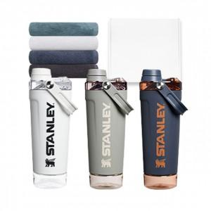

【상세/제작정보】

【인쇄/포장옵션】 | 레이저 / 포장지포장

【공급단가】 | 수량 | 50~ | 100~ | 500~ | 1,000~ | 2,000~
*VAT별도 | 단가 | 56,720원 | 53,670원 | 51,050원 | 49,740원 | 48,870원

【상품 URL】 | https://www.synergygift.co.kr:443/src/goods_detail.php?gdno=45910

